Stratēģiskie_merki
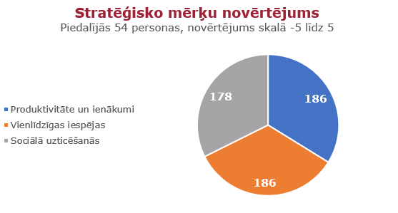
Sabiedrības viedoklis par Latvijas Nacionālā attīstības plāna 2021. - 2027. gadam stratēģiskajiem mērķiem
186 | 186 | 178 | KOPĀ
Produktivitāte un ienākumi | Vienlīdzīgas iespējas | Sociālā uzticēšanās | Vārds | Uzvārds
4 | 5 | 5 | Pēteris | Bondars
5 | 0 | 5 | Roberts | Spručs
1 | 5 | 5 | biedrība | Inovāciju atbalsta centrs
3 | 2 | -1 | Mārtiņš | Grahoļskis
5 | 3 | 3 | Līga | Ābele
4 | 5 | 3 | Marita | Norvele
3 | 2 | 5 | Gatis | Tauriņš
5 | 5 | 2 | Linda | Kuzņecova
5 | 1 | 5 | Anna | Plaudina
5 | 5 | 5 | Arta | Ozoliņa
2 | 5 | 2 | Māris | Siliņš
5 | 5 | 4 | Dzintra | Ziemele
2 | 1 | 5 | agnija | jansone
5 | -4 | 0 | Māris | Pūķis
5 | 0 | -2 | Valdis | Čerpakovskis
5 | 3 | 3 | Guntis | Rasims
2 | 4 | 4 | Edgars | Jūrmalis
5 | 4 | 1 | Ritvars | West
4 | 4 | 4 | Laura | Vāciete
1 | 3 | 5 | Regita | Zeiļa
5 | 5 | 5 | Kārlis | Piģēns
3 | 3 | 5 | Gunta | Abaja
5 | 5 | 5 | Velta | Popa
0 | 0 | 0 | Ugis | Gruntmanis
1 | 5 | 2 | Lauma | Miezīte
3 | 5 | 2 | Klāvs | Freidenfelds
4 | 0 | 4 | Mārīte | Kravale-Pauliņa
5 | 5 | 5 | Renārs | Manuilovs
3 | 5 | 3 | Ralfs | Ruperts
5 | 2 | 5 | Mārtiņš | Čerļenoks
4 | 4 | 4 | KRISTA | PĒTERSONE
5 | 5 | 5 | Jānis | Pipars
-3 | 5 | 5 | Laura | Lazdāne
2 | 5 | 5 | Marta | Rupā
3 | 5 | 2 | Helēna | Kubila
5 | 1 | -2 | Vladlens | Vaščilko
5 | 5 | 5 | Anžela | Očeretova
5 | 5 | 5 | Anastasija | Zavalina
5 | 5 | 5 | Ksenija | Niedola
5 | 5 | 5 | Katrīne | Nice
5 | 5 | 5 | Anastasija | Ivanova
0 | 0 | 5 | Jekaterina | Kovjasova
5 | 5 | 5 | Zane | Šime
2 | 5 | 5 | Jana | Žguna
5 | 5 | 0 | Mārtiņš | Zvīgulis
5 | 5 | 5 | Inga | Vasermane
-3 | 5 | 5 | Valters | Muzikants
5 | -5 | 2 | Aldis | Baumanis
5 | -2 | 2 | Inta | Briede
2 | 5 | 2 | Alise | Vitola
0 | 5 | 1 | Marta | Turkopule
3 | 5 | 0 | Viesturs | Uzuleņš
2 | 5 | -2 | Liene | Kainaize
4 | 5 | 5 | Pēteris | Bondars

